로그인
[문제은행 사이트].[메인 페이지].[로그인]
Test Scenario Specification Form

페이지 ID | 화면 ID | 파일명 | 작성자 | 작성일 |  | 리뷰 | 리뷰일 |  | 수행자 | 수행일
 | F-LI | login_main.jsp | 석인영 | 43770
파일 경로
3rd_Project/Member/Seok/login_main.jsp

테스트 대상 상세 :
로그인페이지(login_main.jsp)에 대해서, 다음 항목에 대해서 테스트 수행 1. 입력란의 데이터 무결성 테스트 2. 페이지 이동 테스트 3. 로그인 기능 테스트
테스트 시나리오 목적 :
로그인 Form을 개발/결과 테스트 (사용자의 입력에 따른 유효성검사와 로그인 기능이 동작하는가?)
가정 및 필요사항 :
*사용자의 정보가 테이블(member2)에 이미 회원가입되어있음을 가정 (아이디:user1 비밀번호:password1234)

기능코드 | STEP (ID) | 테스트 항목 |  |  | 기대결과 |  |  | 실제결과 |  | 비고
F-LI-01 | F-LIT-01 | login_main페이지 새로고침 기능 테스트 로그인 image 클릭 |  |  | 로그인 image를 누르면 로그인 현재 화면에서 새로고침 실행
 |  |  |  |  | [이미지 없음]
F-LI-02 | F-LIT-02 | 아이디 입력란 테스트 아이디 입력란에 아이디 입력 |  |  | 아이디 입력칸에 20글자 이하 영문소문자, 숫자 입력 가능

F-LI-03 | F-LIT-03 | 비밀번호 입력란 테스트 비밀번호 입력란에 비밀번호 입력 |  |  | 입력한 비밀번호가 ●으로 표시되어 작성된 비밀번호가 화면에서 보이지 않음

F-LI-04 | F-LIT-04 | 아이디 유효성 검사 1.아이디 입력란 공백 2. [로그인] 버튼 클릭 |  |  | Alert 팝업 (ID와 PassWord는 필수입니다.)

 | F-LIT-05 | 비밀번호 유효성 검사 1.아이디 입력란에 ( soosin ) 입력 2. 비밀번호 입력란 공백 3. [로그인] 버튼 클릭 |  |  | Alert 팝업 (ID와 PassWord는 필수입니다.)

 | F-LIT-06 | 로그인하기 (미가입회원) 『 1. 아이디: random 2. 비밀번호: random1234 』 [로그인] 버튼 클릭 |  |  | Alert 팝업( 아이디와 비밀번호가 맞지않습니다 다시 입력해주세요.) |  |  |  |  | 미구현
 |  | 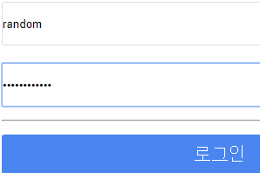
 | F-LIT-07 | 로그인하기 (기가입회원) 『 1. 아이디: user1 2. 비밀번호: password1234 』 [로그인] 버튼 클릭 |  |  | [로그인] 버튼을 클릭 후 아이디와 비밀번호가 맞으면 현재 화면에서 메인페이지로 이동 (3rd_Project/index.jsp)
 |  | 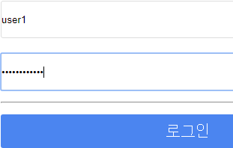 |  |  | [이미지 없음]
F-LI-05 | F-LIT-08 | 페이지 이동 버튼 클릭 [회원가입] 버튼 클릭 |  |  | 현재 화면에서 회원가입 페이지로 이동 (3rd_Project/Member/Yoo/MembershipJoin.html)
 |  |  |  |  | [이미지 없음]
 | F-LIT-09 | 페이지 이동 버튼 클릭 [아이디찾기] 버튼 클릭 |  |  | 현재 화면에서 아이디 찾기 페이지로 이동 (3rd_Project/Member/Seok/find_id.jsp)
 |  |  |  |  | [이미지 없음]
 | F-LIT-10 | 페이지 이동 버튼 클릭 [비밀번호찾기] 버튼 클릭 |  |  | 현재 화면에서 비밀번호 찾기 페이지로 이동 (3rd_Project/Member/Seok/find_pwd.jsp)
 |  |  |  |  | [이미지 없음]

고객 아이디 정보
[문제은행 사이트].[메인 페이지].[로그인].[아이디찾기].[고객 아이디 정보]
Test Scenario Specification Form

페이지 ID | 화면 ID | 파일명 | 작성자 | 작성일 |  | 리뷰 | 리뷰일 |  | 수행자 | 수행일
 | F-LI-FI-MI | find_id2.html | 석인영 | 43770
파일 경로
3rd_Project/Member/Seok/find_id2.html

테스트 대상 상세 :
고객 아이디 정보에 대해서 다음 항목에 대해서 테스트 수행 1. 데이터베이스와 연동 테스트 2. 페이지 이동 테스트
테스트 시나리오 목적 :
사용자의 본인 확인 된 정보가 올바르게 불려오는지 테스트하여 정합성 검증
가정 및 필요사항 :
아이디 찾기 페이지가 선행되어야만 고객아이디정보 페이지를 볼 수 있음 회원정보 테이블에 찾고자 하는 회원이 기가입 상태임을 가정 (DB에 등록된 이메일 main1234@naver.com, 아이디 : user01)

기능코드 | STEP (ID) | 테스트 항목 |  |  | 기대결과 |  |  | 실제결과 |  |  | 비고
F-LI-FI-MI-01 | F-LI-FI-MIT-01 | 아이디 찾기 페이지가 선행 되어 [페이지가 로딩된 후] |  |  | 회원정보와 일치하는 회원 아이디를 데이터베이스에서 불러와서 안내
 |  | [이미지 없음] |  |  | 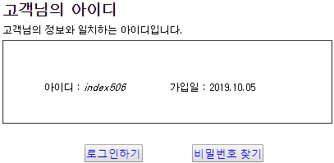 |  |  |  |  |  | 미구현
F-LI-FI-MI-02 | F-LI-FI-MIT-02 | 페이지 이동 버튼 클릭 로그인 하기 버튼을 클릭 |  |  | 현재 화면에서 로그인 페이지로 이동 (3rd_Project/Member/Seok/ login_main.jsp )
 |  |  |  |  | [이미지 없음]
F-LI-FI-MI-03 | F-LI-FI-MIT-03 | 페이지 이동 버튼 클릭 비밀번호 찾기 버튼을 클릭 |  |  | 현재 화면에서 비밀번호 찾기 페이지로 이동 (3rd_Project/Member/Seok/find_pwd.jsp)
 |  |  |  |  | [이미지 없음]

비밀번호 재설정
[문제은행 사이트].[메인 페이지].[로그인].[비밀번호찾기].[본인확인].[비밀번호 재설정]
Test Scenario Specification Form

페이지 ID | 화면 ID | 파일명 | 작성자 | 작성일 |  | 리뷰 | 리뷰일 |  | 수행자 | 수행일
 | F-LI-FP-RP | reset_pwd.html | 석인영 | 43772
파일 경로
3rd_Project/Member/Seok/reset_pwd.html

테스트 대상 상세 :
비밀번호 재설정 서비스에 대해서 다음 항목에 대해서 테스트 수행 1. 비밀번호 유효성 테스트 2. 비밀번호 데이터베이스 update 테스트
테스트 시나리오 목적 :
비밀번호 재설정 서비스를 개발/ 결과를 테스트하여 정합성 검증
가정 및 필요사항 :
비밀번호 찾기 > 본인확인 페이지를 거쳐야만 비밀번호 재설정 페이지에 진입이 가능 (선행된 사용자 테스트 아이디 : user1 , DB에 등록된 이메일 main1234@naver.com)

기능코드 | STEP (ID) | 테스트 항목 |  |  | 기대결과 |  |  | 실제결과 |  |  | 비고
F-LI-FP-RP-01 | F-LI-FP-RPT-01 | 비밀번호 유효성 테스트 1. 비밀번호 입력란에 ( 1234 ) 입력 2. 키보드 [TAB] 키 클릭 |  |  | 비밀번호 입력란 밑으로 안내문장 출력

F-LI-FP-RP-02 | F-LI-FP-RPT-02 | 비밀번호 확인 유효성 테스트 1.비밀번호입력란에(password1234)입력 2.비밀번호 확인 입력란에(1234) 입력 3. 키보드 [TAB] 키 클릭 |  |  | 비밀번호 확인 입력란 밑으로 안내문장 출력
 |  | 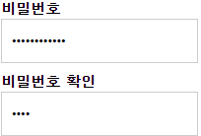
F-LI-FP-RP-03 | F-LI-FP-RPT-03 | 작성한 비밀번호 설정 전 초기화 [취소] 버튼 클릭 |  |  | 비밀번호 입력란 초기화
 |  | 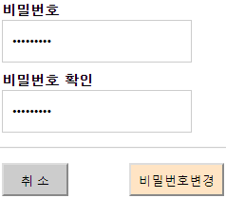 |  |  | 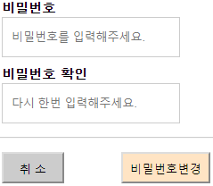
F-LI-FP-RP-04 | F-LI-FP-RPT-04 | 작성한 비밀번호로 변경 1.비밀번호입력란에(12password)입력 2.비밀번호확인 입력란에(12password)입력 3. [비밀번호변경] 버튼 클릭 |  |  | 비밀번호 재설정 후 현재 화면에서 로그인 페이지로 이동 ( 3rd_Project/Member/Seok/login_main.jsp )
 |  |  |  |  | [이미지 없음] |  |  |  |  |  | 미구현

비밀번호 재확인
[문제은행 사이트].[메인 페이지].[로그인].[비밀번호재확인]
Test Scenario Specification Form

페이지 ID | 화면 ID | 파일명 | 작성자 | 작성일 |  | 리뷰 | 리뷰일 |  | 수행자 | 수행일
 | F-LI-RR | membership_Withdrawal.html | 석인영 | 43774
파일 경로
3rd_Project/Member/Seok/membership_Withdrawal.html

테스트 대상 상세 :
비밀번호 재확인 페이지에 대해서 다음 항목에 대해서 테스트 수행 1. 데이터베이스와 연동 테스트 2. 페이지 이동 테스트
테스트 시나리오 목적 :
로그인된 사용자와 회원탈퇴 서비스에 접근하는 사용자가 일치하는지 비밀번호를 다시 확인 후 회원탈퇴 서비스에 접근
가정 및 필요사항 :
로그인이 되지 않은 상태에서는 비밀번호 재확인 페이지에 접근할 수 없음 *사용자가 이미 회원가입 되어있는 것을 가정 *로그인이 되어있는 상태를 가정 (로그인된 아이디 : user1 비밀번호: password1234 )

기능코드 | STEP (ID) | 테스트 항목 |  |  | 기대결과 |  |  | 실제결과 |  |  | 비고
F-LI-RR-01 | F-LI-RRT-01 | [페이지가 로딩된 후] |  |  | 로그인된 아이디를 불러와서 표시
 |  | [이미지 없음] |  |  | 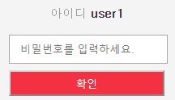
F-LI-RR-02 | F-LI-RRT-02 | 로그인된 사용자의 비밀번호 입력 비밀번호 입력 |  |  | 입력한 비밀번호가 ●으로 표시되어 작성된 비밀번호가 화면에서 보이지 않음

F-LI-RR-03 | F-LI-RRT-03 | 비밀번호 유효성 테스트 1. 비밀번호 입력란에 (1234) 입력 2. [확인] 버튼 클릭 |  |  | alert 팝업( 비밀번호가 맞지 않습니다. )
 |  | 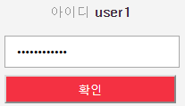
 | F-LI-RRT-04 | 비밀번호 유효성 테스트 1. 비밀번호 입력란에 (password1234) 입력 2. [확인] 버튼 클릭 |  |  | 현재 화면에서 회원탈퇴페이지로 이동 ( 3rd_Project/Member/Seok/ membership_Withdrawal2.html )
 |  |  |  |  | [이미지 없음]

